Chi tiết địa chất
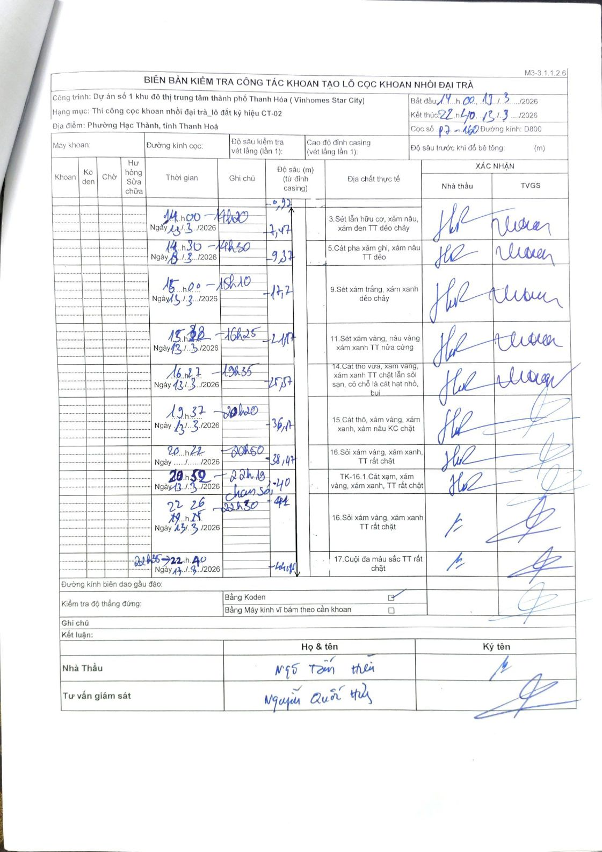
Dự án | Dự án số 1 khu đô thị trung tâm thành phố Thanh Hóa (Vinhomes Star City)
Hạng mục | Thi công cọc khoan nhồi đại trà_lô đất ký hiệu CT-02
Tên bộ phận | Phường Hạc Thành, tỉnh Thanh Hoá
Số hiệu cọc | P7-160
Biên bản số
Đường kính | D800
Bắt đầu thi công | 14:00 13/03/2026
Kết thúc thi công | 22:40 13/03/2026

Địa chất TT | Đường kính | Mô tả lớp thiết kế | Từ (h) | Đến (h) | Cao độ từ | Cao độ đến | T.Gian (h) | Dài (m) | V (m/h) | Ghi chú
1 | D800 | Sét lẫn hữu cơ, xám nâu, xám đen TT dẻo chảy | 14:00 13/03/2026 | 14:20 13/03/2026 | -0.92 | -7.47 | 0.33 | 6.55 | 19.65
2 | D800 | Cát pha xám ghi, xám nâu TT dẻo | 14:30 13/03/2026 | 14:30 13/03/2026 | -7.47 | -9.37 | 0.5 | 1.9 | 3.8
3 | D800 | Sét xám trắng, xám xanh dẻo chảy | 15:00 13/03/2026 | 15:10 13/03/2026 | -9.37 | -17.2 | 0.17 | 7.83 | 46.98
4 | D800 | Sét xám vàng, nâu vàng xám xanh TT nửa cứng | 15:12 13/03/2026 | 16:25 13/03/2026 | -17.2 | -21.17 | 1.22 | 3.97 | 3.26
5 | D800 | Cát thô vừa, xám vàng, xám xanh TT chặt lẫn sỏi sạn, có chỗ là cát hạt nhỏ, bụi | 16:27 13/03/2026 | 19:35 13/03/2026 | -21.17 | -25.57 | 3.13 | 4.4 | 1.4
6 | D800 | Cát thô, xám vàng, xám xanh, xám nâu KC chặt | 19:37 13/03/2026 | 20:20 13/03/2026 | -25.57 | -36.17 | 0.72 | 10.6 | 14.79
7 | D800 | Sỏi xám vàng, xám xanh, TT rất chặt | 20:22 13/03/2026 | 20:50 13/03/2026 | -36.17 | -38.47 | 0.47 | 2.3 | 4.93
8 | D800 | TK-16.1.Cát xạm, xám vàng, xám xanh, TT rất chặt | 20:52 13/03/2026 | 22:19 13/03/2026 | -38.47 | -40 | 1.45 | 1.53 | 1.06 | chạm sỏi
9 | D800 | Sỏi xám vàng, xám xanh TT rất chặt | 22:26 13/03/2026 | 22:30 13/03/2026 | -40 | -41 | 0.07 | 1 | 15
10 | D800 | Cuội đa màu sắc TT rất chặt | 22:35 13/03/2026 | 22:40 13/03/2026 | -41 | -44.15 | 0.08 | 3.15 | 37.8

ẢNH BIÊN BẢN GỐC

